Sheet1


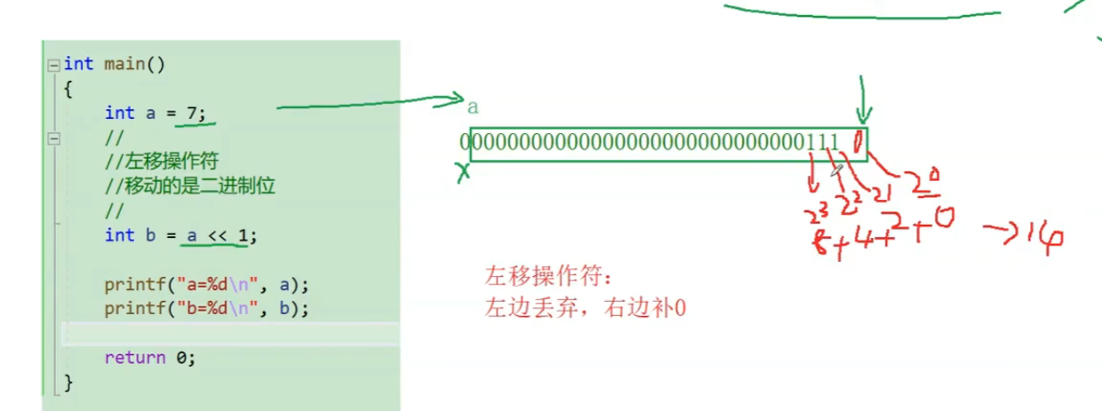


 |  |  |  |  |  |  |  |  |  |  |  |  |  |  |  |  | 1*2`3 + 1*2`2 + 1*2`1 + 0*2`0 = 14

 |  |  |  |  |  |  |  |  |  |  |  |  |  |  |  |  | 8+4+2+0=14

 |  |  |  |  |  | 移位操作不改变原a的值，所以a还是7，b是14
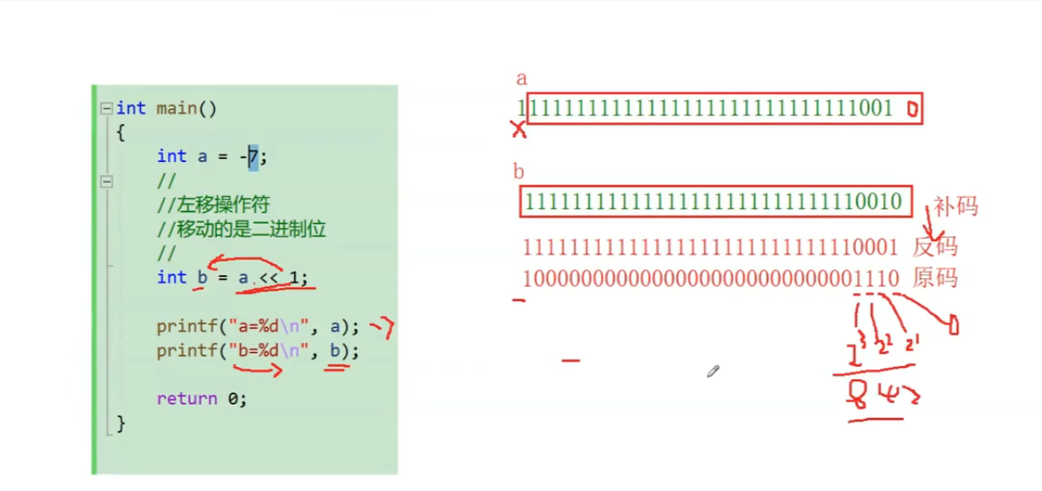

 |  |  |  |  |  |  |  |  |  |  |  |  |  | 负数也是一样的道理 |  | 0010-1 = 0001

 |  | 左移有乘2的效果，右移有除2的效果

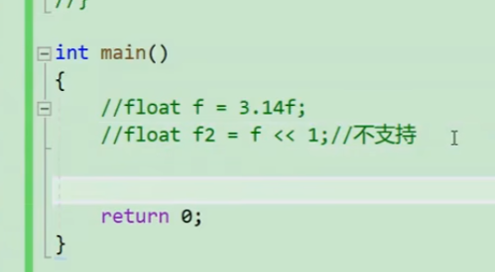

 |  |  |  |  |  |  | 左右移只能用作整数，浮点数用不了

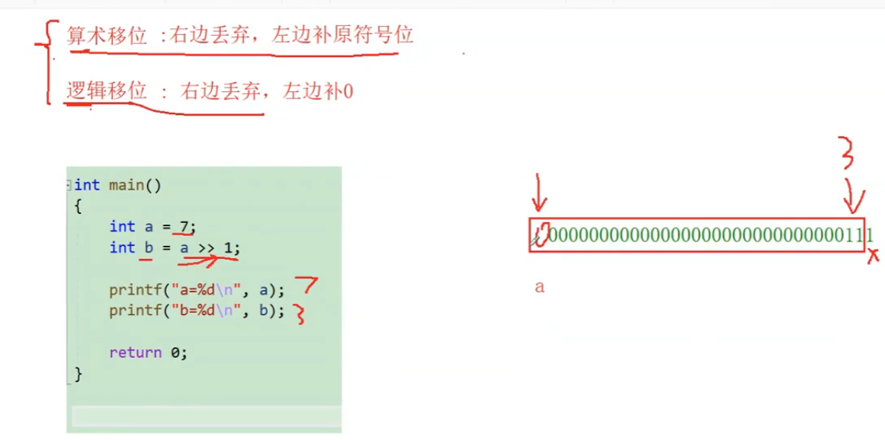

 |  |  |  |  |  |  |  |  |  |  |  |  | 用何种移位方式取决于编辑器，大部分采用的都是算数移位

 |  |  |  |  |  |  |  |  |  |  |  |  | VS采取的是算数移位

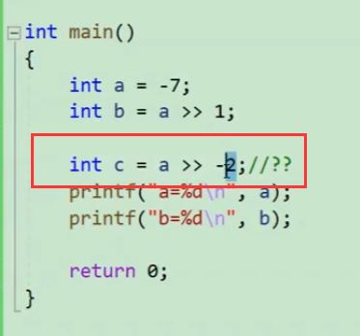

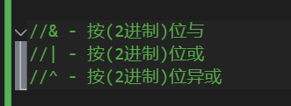

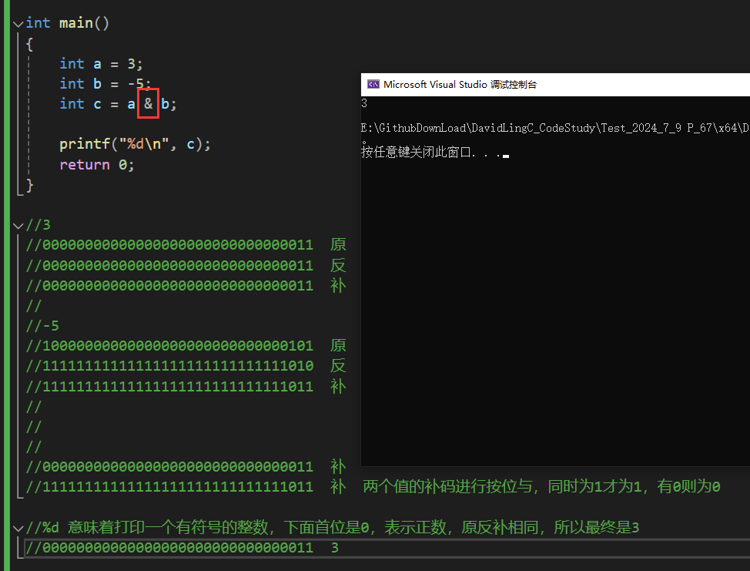

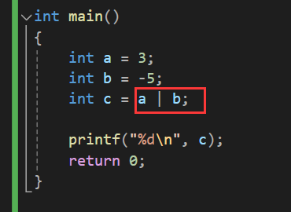
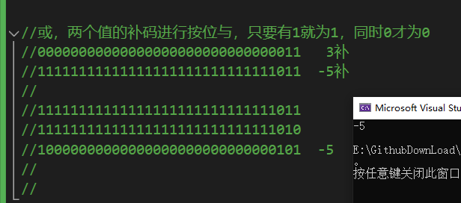

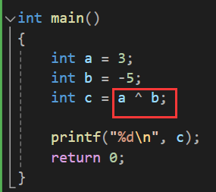
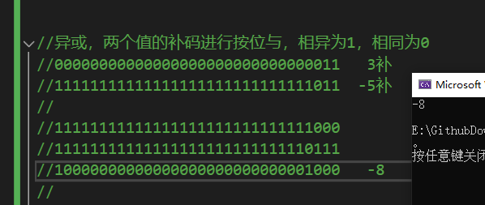

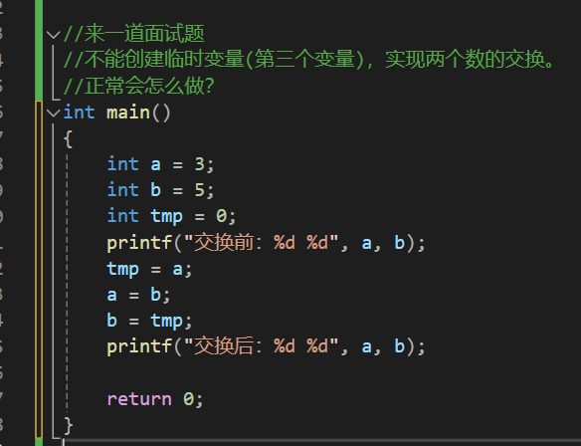

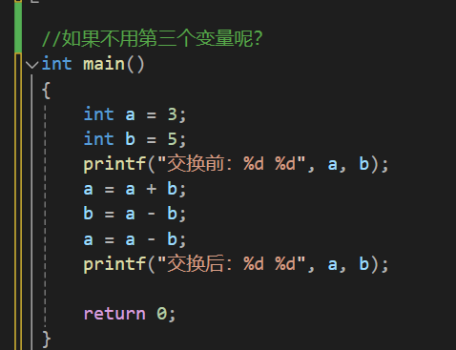

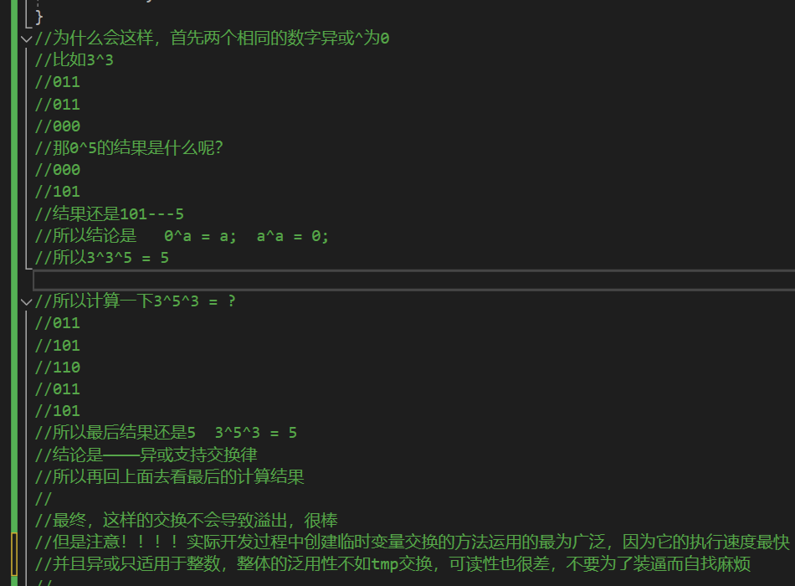
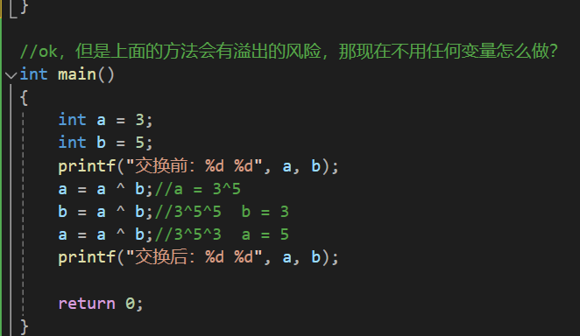

 | 来看看这个怎么搞
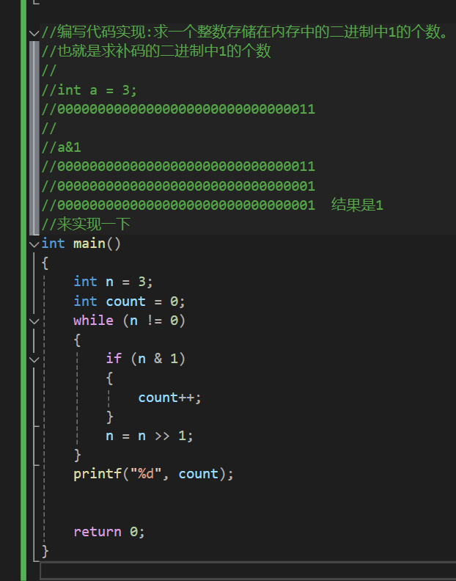

赋值是一个=啊，比较是两个等号==，程序员要敏感啊！！！说了一万遍！

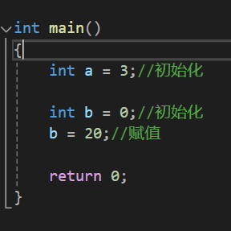

 |  |  |  |  | 还要搞清楚初始化和赋值啊

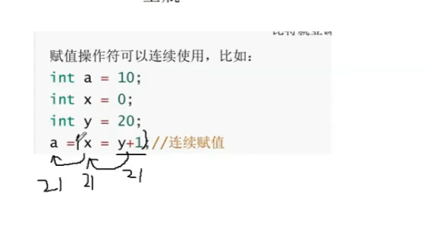

 |  |  |  |  |  |  | 连续赋值的计算是从右往左的，但是不推荐这样去写，一不好读，二不好调试

 |  |  |  |  |  |  | 老老实实写清清楚楚的代码，比什么都强

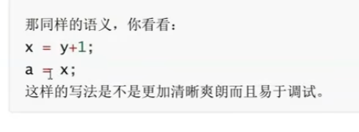

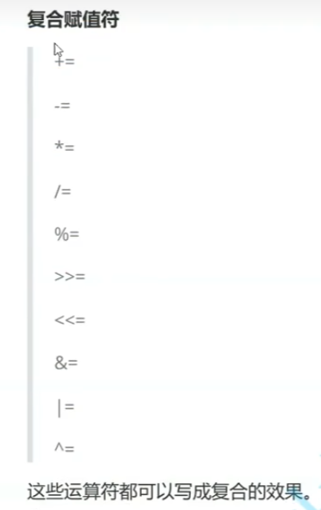

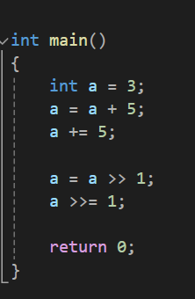

 |  |  |  |  |  |  |  |  | 这种用熟了挺不错的

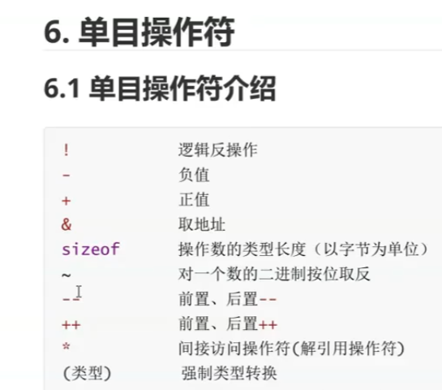

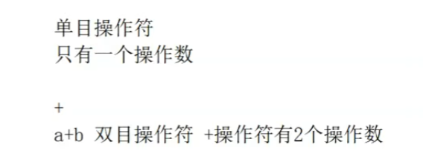

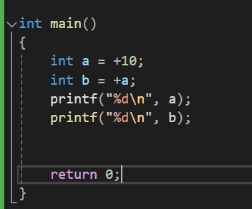

 |  |  |  | 正号一般没啥实际意义

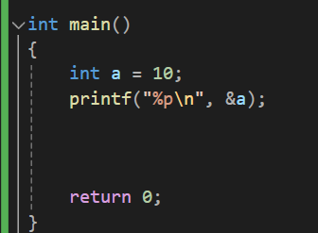

 |  |  | 取地址，取的是变量在内存中的起始地址，比如int 4个字节，它取的就是第一个字节的地址

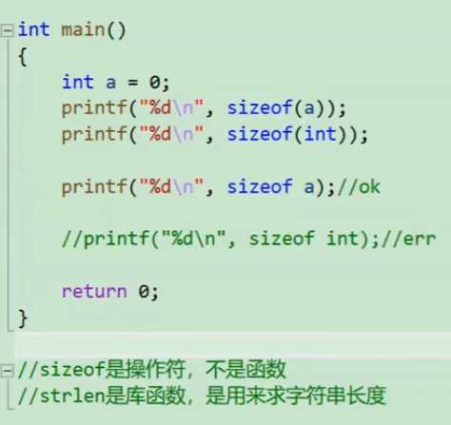

 |  |  |  |  |  | 这个例子证明size of是操作符而非函数

 |  |  |  |  |  | 而strlen是库函数，只适用于字符串

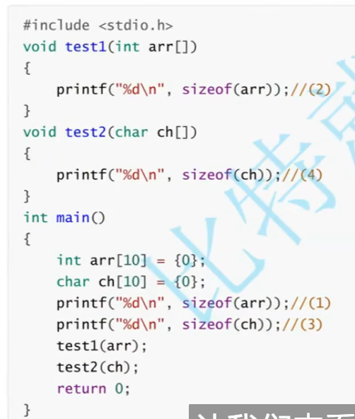

 |  |  |  |  |  |  |  | 1 | 40

 |  |  |  |  |  |  |  | 2 | 4

 |  |  |  |  |  |  |  | 3 | 10

 |  |  |  |  |  |  |  | 4 | 1 | 4 | 传过来的都是指针，不管int指针还是char指针，都是4or8个字节

 |  |  |  |  |  |  |  |  |  |  |  |  |  | x86 4字节 x64 8字节



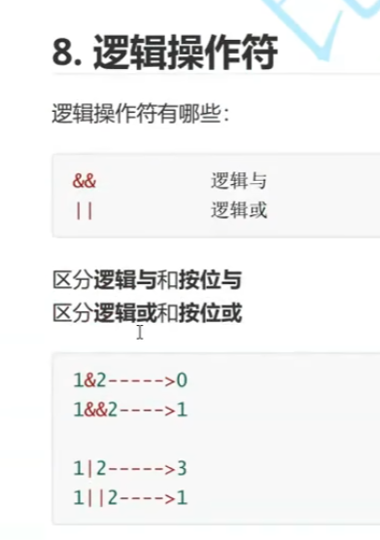

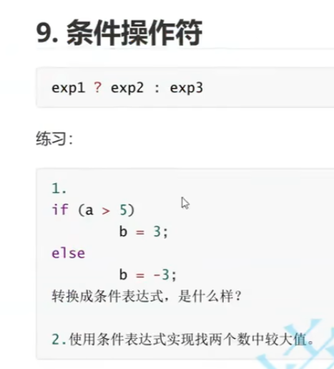

 |  |  |  |  | 条件操作符也称作三目操作符

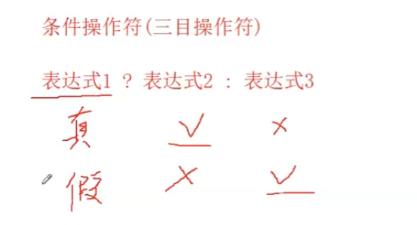

 |  |  |  |  |  | 13

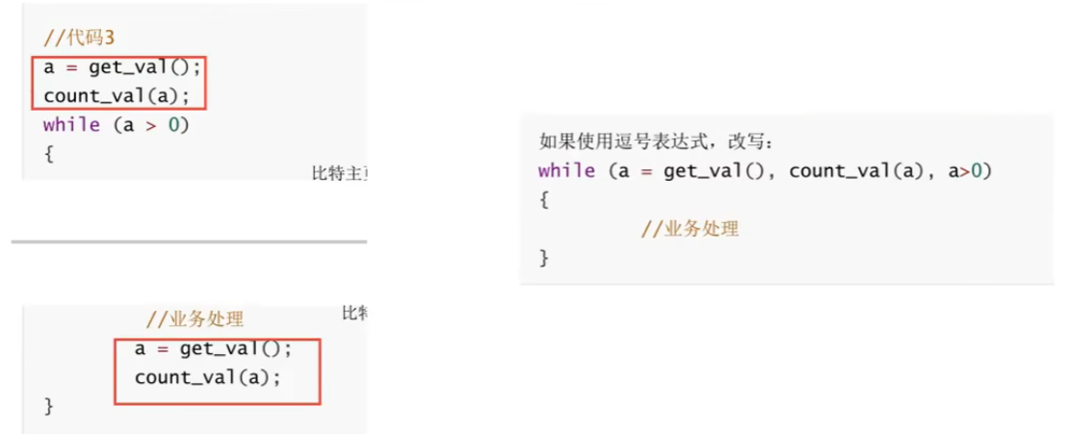

 |  |  |  |  |  |  |  |  |  |  |  | 左右是两份功能一样的代码，右边就用了逗号表达式来简化

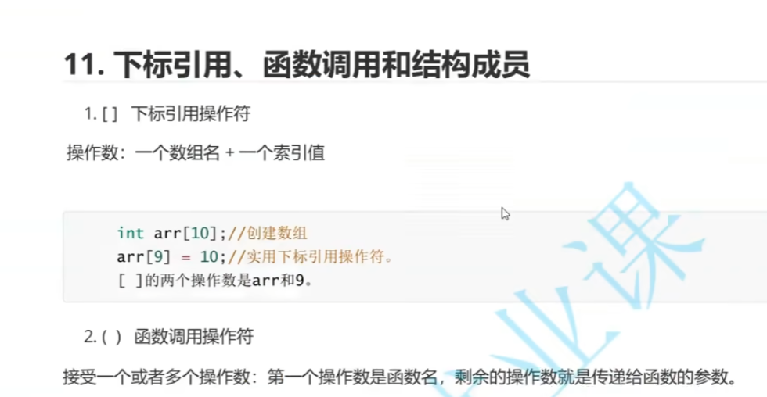
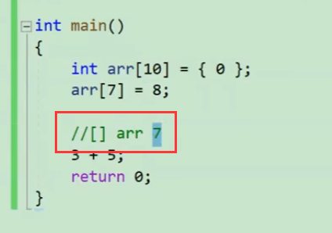

 |  |  |  |  |  |  |  |  |  |  |  |  |  |  | 方框就是个操作符，操作数是arr 和 7

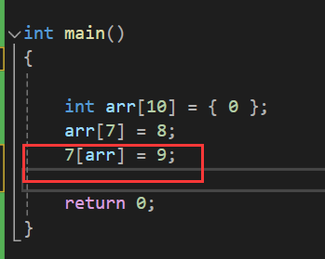

 |  |  |  |  |  |  |  |  |  |  |  |  |  | 这样写都可以哦，就像3+5 = 5+3一样，arr 和 7只是两个操作数

 |  |  |  |  |  |  |  |  |  |  |  |  |  | 但不要这样写啊，要让别人好读



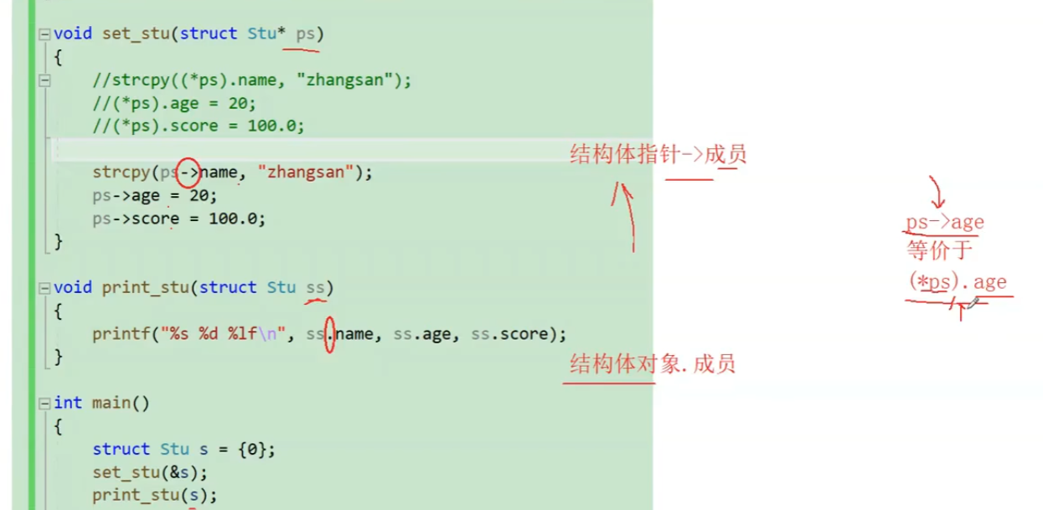

 |  |  |  |  |  |  |  |  |  |  |  |  | 这里看不懂没关系，只用大致了解 -> 和 .的一些特性，混个脸熟就行，后面会具体讲结构体

 |  |  |  |  |  |  |  |  |  |  |  |  | 这里只用了解两个符号左边各是什么东西就行了

